РасчетБалок
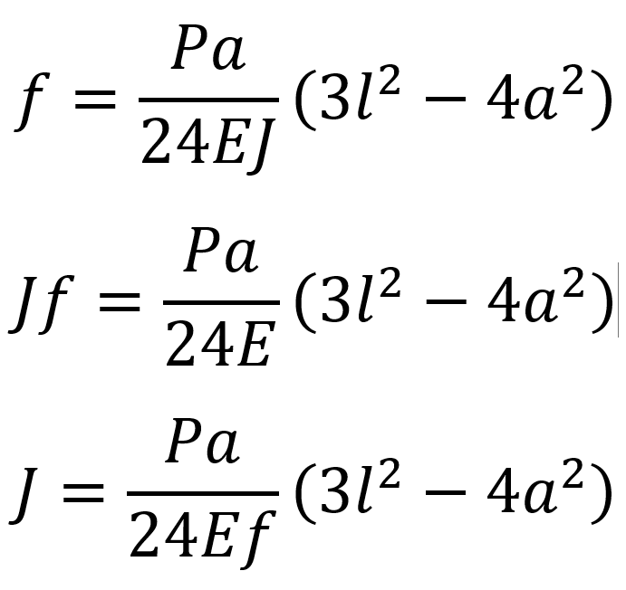
Второстепенные балки |  |  |  | Основные балки
Дано |  |  | Сечение | Дано |  |  | Сечение
l | 600 | см | ДТ 20Б0 | l | 600 | см
Ix | 1581.56 | см4 |  | E | 2038735.9837 | кг/см2
Wx | 159.8 | см3 |  | γс | 0.9 | -
E | 2038735.9837 | кг/см2 |  | Ry | 2447.3189111 | кг/см2
q | 5.419 | кг/см |  | F | 7.603 | кг/см
γс | 0.9 | - |  | V | 1140.45 | кг
Ry | 2447.3189111 | кг/см2 |  | Mx | 15.206 | кг*см
Расчёт Ix |  |  | Норма | a | 200 | см
f | 2.8360655974 | cм | 3.00 | Параметры балки
Iтр | 1495.1359687 | см4 |  | Ix | 1581.56 | см4 |  | #NAME?
Расчёт Wx |  |  | Норма | Wx | 159.8 | см3
Mx | 243855 | кг*см |  | Расчёт Ix |  |  | Норма
σ | 1526.0012516 | кг/см2 | < 2202,587 | f | 0.018077772263 | cм | 3.00
Ry*γс | 2202.58702 | кг/см2 |  | Iтр | 9.5303605 | см4 | OK
Wтр | 110.7129924 | cм3 |  | Расчёт Wx |  |  | Норма
 |  |  |  | Mx | 1520.6 | кг*см
 |  |  |  | σ | 9.5156445557 | кг/см2
 |  |  |  | Ry*γс | 2202.58702 | кг/см2
 |  |  |  | Wтр |  | cм3

